Sheet1
JOBSHEET 2 - EXERCISE 3 - REPORT/THN PENJUALAN FOON YUE TSENG DAN PAMELA CASTILLO
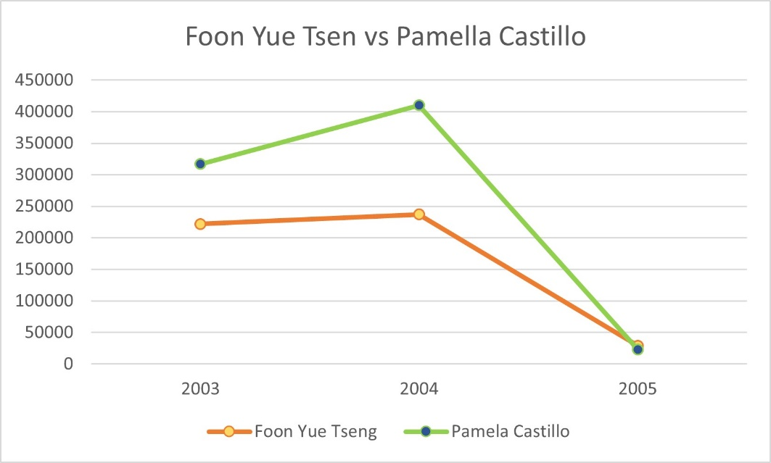

 | Tahun | Foon Yue Tseng | Pamela Castillo
 | 2003 | 221887.03 | 317104.78
 | 2004 | 237255.26 | 409910.07
 | 2005 | 29070.38 | 23187.02

STUDY CASE - JOBSHEET 2 - REPORT PENJUALAN SETIAP TAHUN DI SETIAP CABANG

officeCode | City | 2003 | 2004 | 2005
6 | Sydney | 281985.51 | 509833.62 | 215473.85
4 | Paris | 969959.9 | 1368458.96 | 480750.04
5 | Tokyo | 267249.4 | 151761.45 | 38099.22
7 | London | 505384.85 | 674815.75 | 144125.3
1 | San Francisco | 532681.13 | 517408.62 | 287349.83
2 | Boston | 301781.38 | 467177.07 | 66923.88
3 | NYC | 391175.53 | 623872.78 | 57571.16

REPORT PENJUALAN SETIAP TAHUN DI SETIAP CABANG

